Sheet1
Quy trình cài đặt phần mềm, hệ thống
Biễu mẫu VDSMART.SysInstall.2019.0.2H

STT | Bước lớn (Step) | Chi tiết bước thực hiện (Step Details) | Mã lệnh | Mô tả | Kết quả thực tế (Actual Results) | Đạt / không đạt (PASS/FAILED) | Ghi chú (Comment)
1 | Tạo service Streaming trong AIBOX | Trong thư mục code RTSP | pm2 startup | Tạo ra file service như hình 1, lưu trong mục /etc/systemd/system
 |  | Trong thư mục /etc/systemd/system tạo file .timer trùng tên với service | 1.sudo nano tên_file.timer 2.sudo systemctl start .timer 3.sudo systemctl enable .timer | Nội dung file như hình 2
2 | Tạo service chrome trong STB | Trong thư mục /etc/systemd/system tạo file vds.service | Như trên | Nội dung file như hình 3
 |  | Tạo file vds.py |  | File đính kèm

3 | Tạo service mở cửa | Tạo giải nén Scripts.zip ra thực mục Scripts tại /home |  | File đính kèm
 |  | cd /home/pi/Scripts/ pip3 install -r install.txt pip install -r install.txt
 |  | sudo cp ServiceScript.service /lib/systemd/system/ sudo cp vds.service /etc/systemd/system/ |  | File đính kèm
 |  | sudo systemctl start vds.serivice sudo systemctl enable vds.serivice sudo systemctl start ServiceScript.serivice sudo systemctl enable ServiceScript.serivice
4 | Tạo service access mạng HUST | Như trên |  | comment
5 | Tạo service smartaccess cho AIBox | Như trên |  | comment

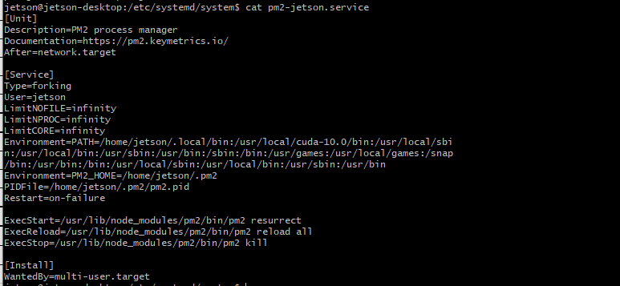 Hình 1 |  |  |  |  | Hình 2

 |  |  |  |  | 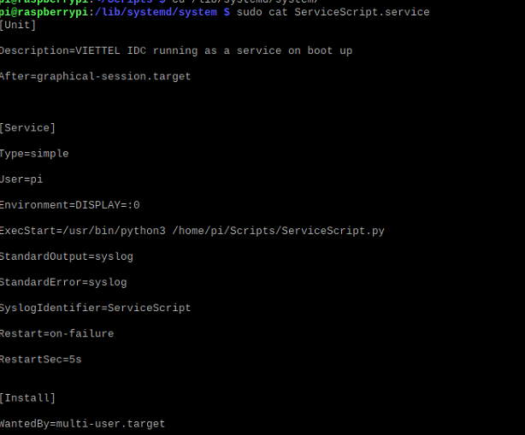 Hình 4

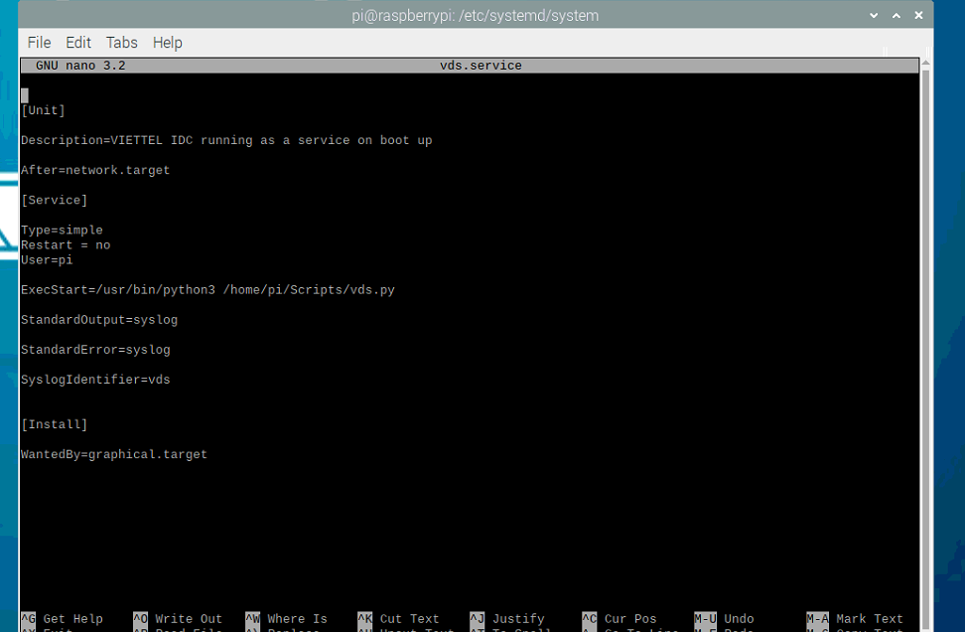 Hình 3

